版本日志
To do List:
1、补充治疗和各类其他伤害效果逻辑
2、补充反击效果逻辑
3、补充更多寻敌逻辑
4、出怪数值曲线修整
5、金币、经验获得曲线修整（当前经验写死1，考虑加入购买经验按钮；金币暂无获取，需要思考一套获取规则）
6、卡牌合成升星功能（表现形式、升级数值）
7、丰富更多卡牌和怪物
8、丰富信息窗内容
版本号 | 日期 | 修改人 | 修改内容
v0.0.1 | 2022.1.28 | 老灰猫 | 搭建基础框架
v0.0.2 | 2022.2.6 | 老灰猫 | 完成商店、上阵、出售功能
v0.0.3 | 2022.2.8 | 老灰猫 | 搭建战斗核心模块
v0.0.4 | 2022.2.12 | 老灰猫 | 完成战斗核心内容 （暂时只完成了一种伤害效果）
v0.1.0 | 2022.2.13 | 老灰猫 | 1、完成战斗结算 2、完成场景循环逻辑 游戏已经基本可以跑通
v0.1.1 | 2022.2.28 | 老灰猫 | 1、修复大量BUG 2、卡牌合成功能表现形式已完成 3、优化了受击效果，增加了受击伤血
v0.1.2 | 2022.3.1 | 老灰猫 | 1、优化信息窗内容，增加了卡牌属性和卡牌技能描述 2、增加了暴击系统

Game
HP | 100
Lv. | 1 |  |  |  |  |  |  |  | 5

 |  |  | 购 | 物 | 中 | 心
 |  | 

 |  | 3号队员 |  | 3号队员 |  |  | 3号队员
 |  | ￥1 |  | ￥1 |  |  | ￥1

 |  |  | 战 | 斗 | 区 | 域
 |  |  |  |  |  |  |  |  | 最大卡牌数
 |  |  |  |  |  |  |  |  | 0/1

 |  |  | 板 | 凳 | 选 | 手

Icons
图名 | 图片 | 类型
test |  | 1
Gold |  | 0
Monster_1 | 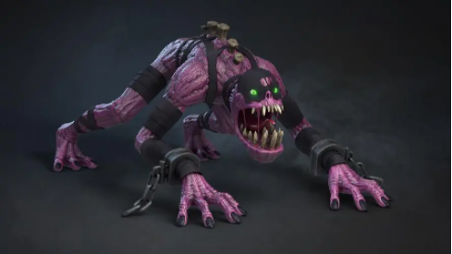 | 1
Monster_2 | 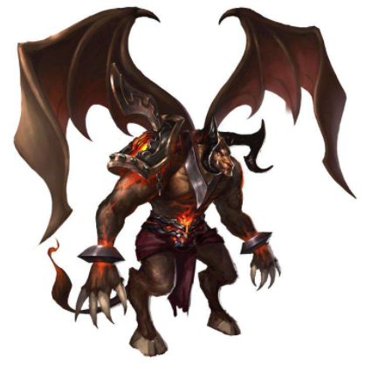 | 1
Dead | 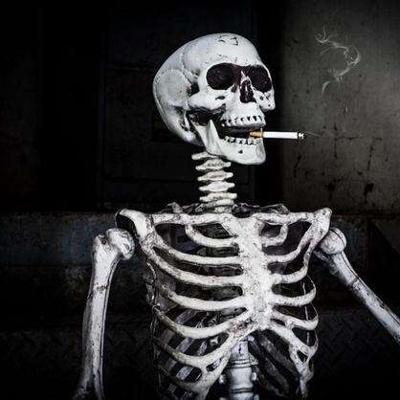 | 1
Star |  | 0

